学习计划进度表
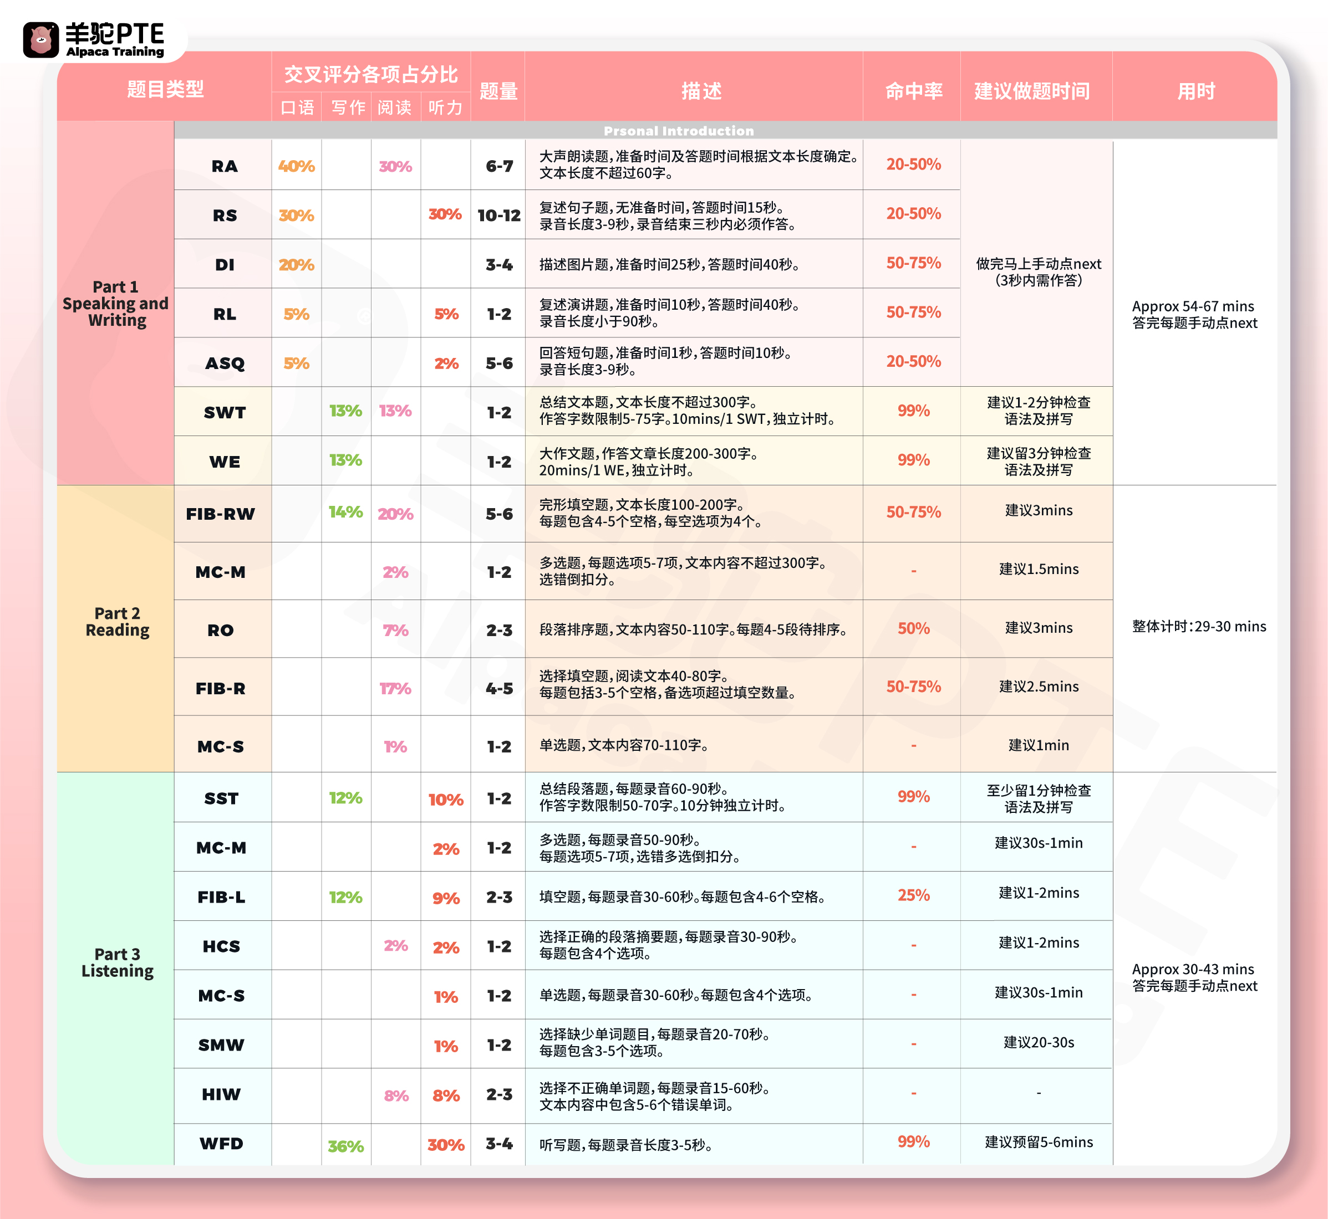
学习计划及进度表

备考时间 |  | 2025-05-31 |  |  |  |  | 星期一 | 星期二 | 星期三 | 星期四 | 星期五 | 星期六 | 星期日 | 题型 | 科目
剩余天数 |  | 89 |  |  |  |  | 8-10句 | 8-10句 | 8-10句 | 8-10句 | 8-10句 | 8-10句 | 8-10句 | RA | 口语
 |  |  |  |  |  |  | 10-20句 | 10-20句 | 10-20句 | 10-20句 | 10-20句 | 10-20句 | 10-20句 | RS
备考日历 |  |  | 2025 | 年 | 3 | 月 | 3-5篇 | 3-5篇 | 3-5篇 | 3-5篇 | 3-5篇 | 3-5篇 | 3-5篇 | DI
星期一 | 星期二 | 星期三 | 星期四 | 星期五 | 星期六 | 星期天 | 1-2篇 | 1-2篇 | 1-2篇 | 1-2篇 | 1-2篇 | 1-2篇 | 1-2篇 | RL

 |  |  |  |  | 1 | 2 | 一周2-3篇 |  |  |  |  |  |  | SWT | 写作
3 | 4 | 5 | 6 | 7 | 8 | 9 | 一周2-3篇 |  |  |  |  |  |  | WE
10 | 11 | 12 | 13 | 14 | 15 | 16 | 5-6篇 | 5-6篇 | 5-6篇 | 5-6篇 | 5-6篇 | 5-6篇 | 5-6篇 | RFIB | 阅读
17 | 18 | 19 | 20 | 21 | 22 | 23 | 5-6篇 | 5-6篇 | 5-6篇 | 5-6篇 | 5-6篇 | 5-6篇 | 5-6篇 | FIBW
24 | 25 | 26 | 27 | 28 | 29 | 30 | 2-3篇 | 2-3篇 | 2-3篇 | 2-3篇 | 2-3篇 | 2-3篇 | 2-3篇 | RO
31 |  |  |  |  |  |  | 3-4篇 | 3-4篇 | 3-4篇 | 3-4篇 | 3-4篇 | 3-4篇 | 3-4篇 | LFIB | 听力

高频题目学习进度表 |  |  |  |  |  |  | 2-3篇 | 2-3篇 | 2-3篇 | 2-3篇 | 2-3篇 | 2-3篇 | 2-3篇 | SST | 听力
序号 | 学习项目 |  | 总题数 | 已完成 | 未完成 | 备注 | 20-30句 | 20-30句 | 20-30句 | 20-30句 | 20-30句 | 20-30句 | 20-30句 | WFD
1900-01-01 | RA |  | 171 | 0 | 171 |  | 考前一周每天50个 |  |  | HIW 5题 |  |  |  | ASQ/HIW
RA |  | 0 | 171
RS |  | 0 | 273
DI |  | 0 | 187
RL |  | 0 | 96
ASQ |  | 0 | 226
SWT |  | 0 | 77
WE |  | 0 | 53
RFIB |  | 0 | 190
FIBW |  | 0 | 223
RO |  | 0 | 156
SST |  | 0 | 87
WFD |  | 0 | 334
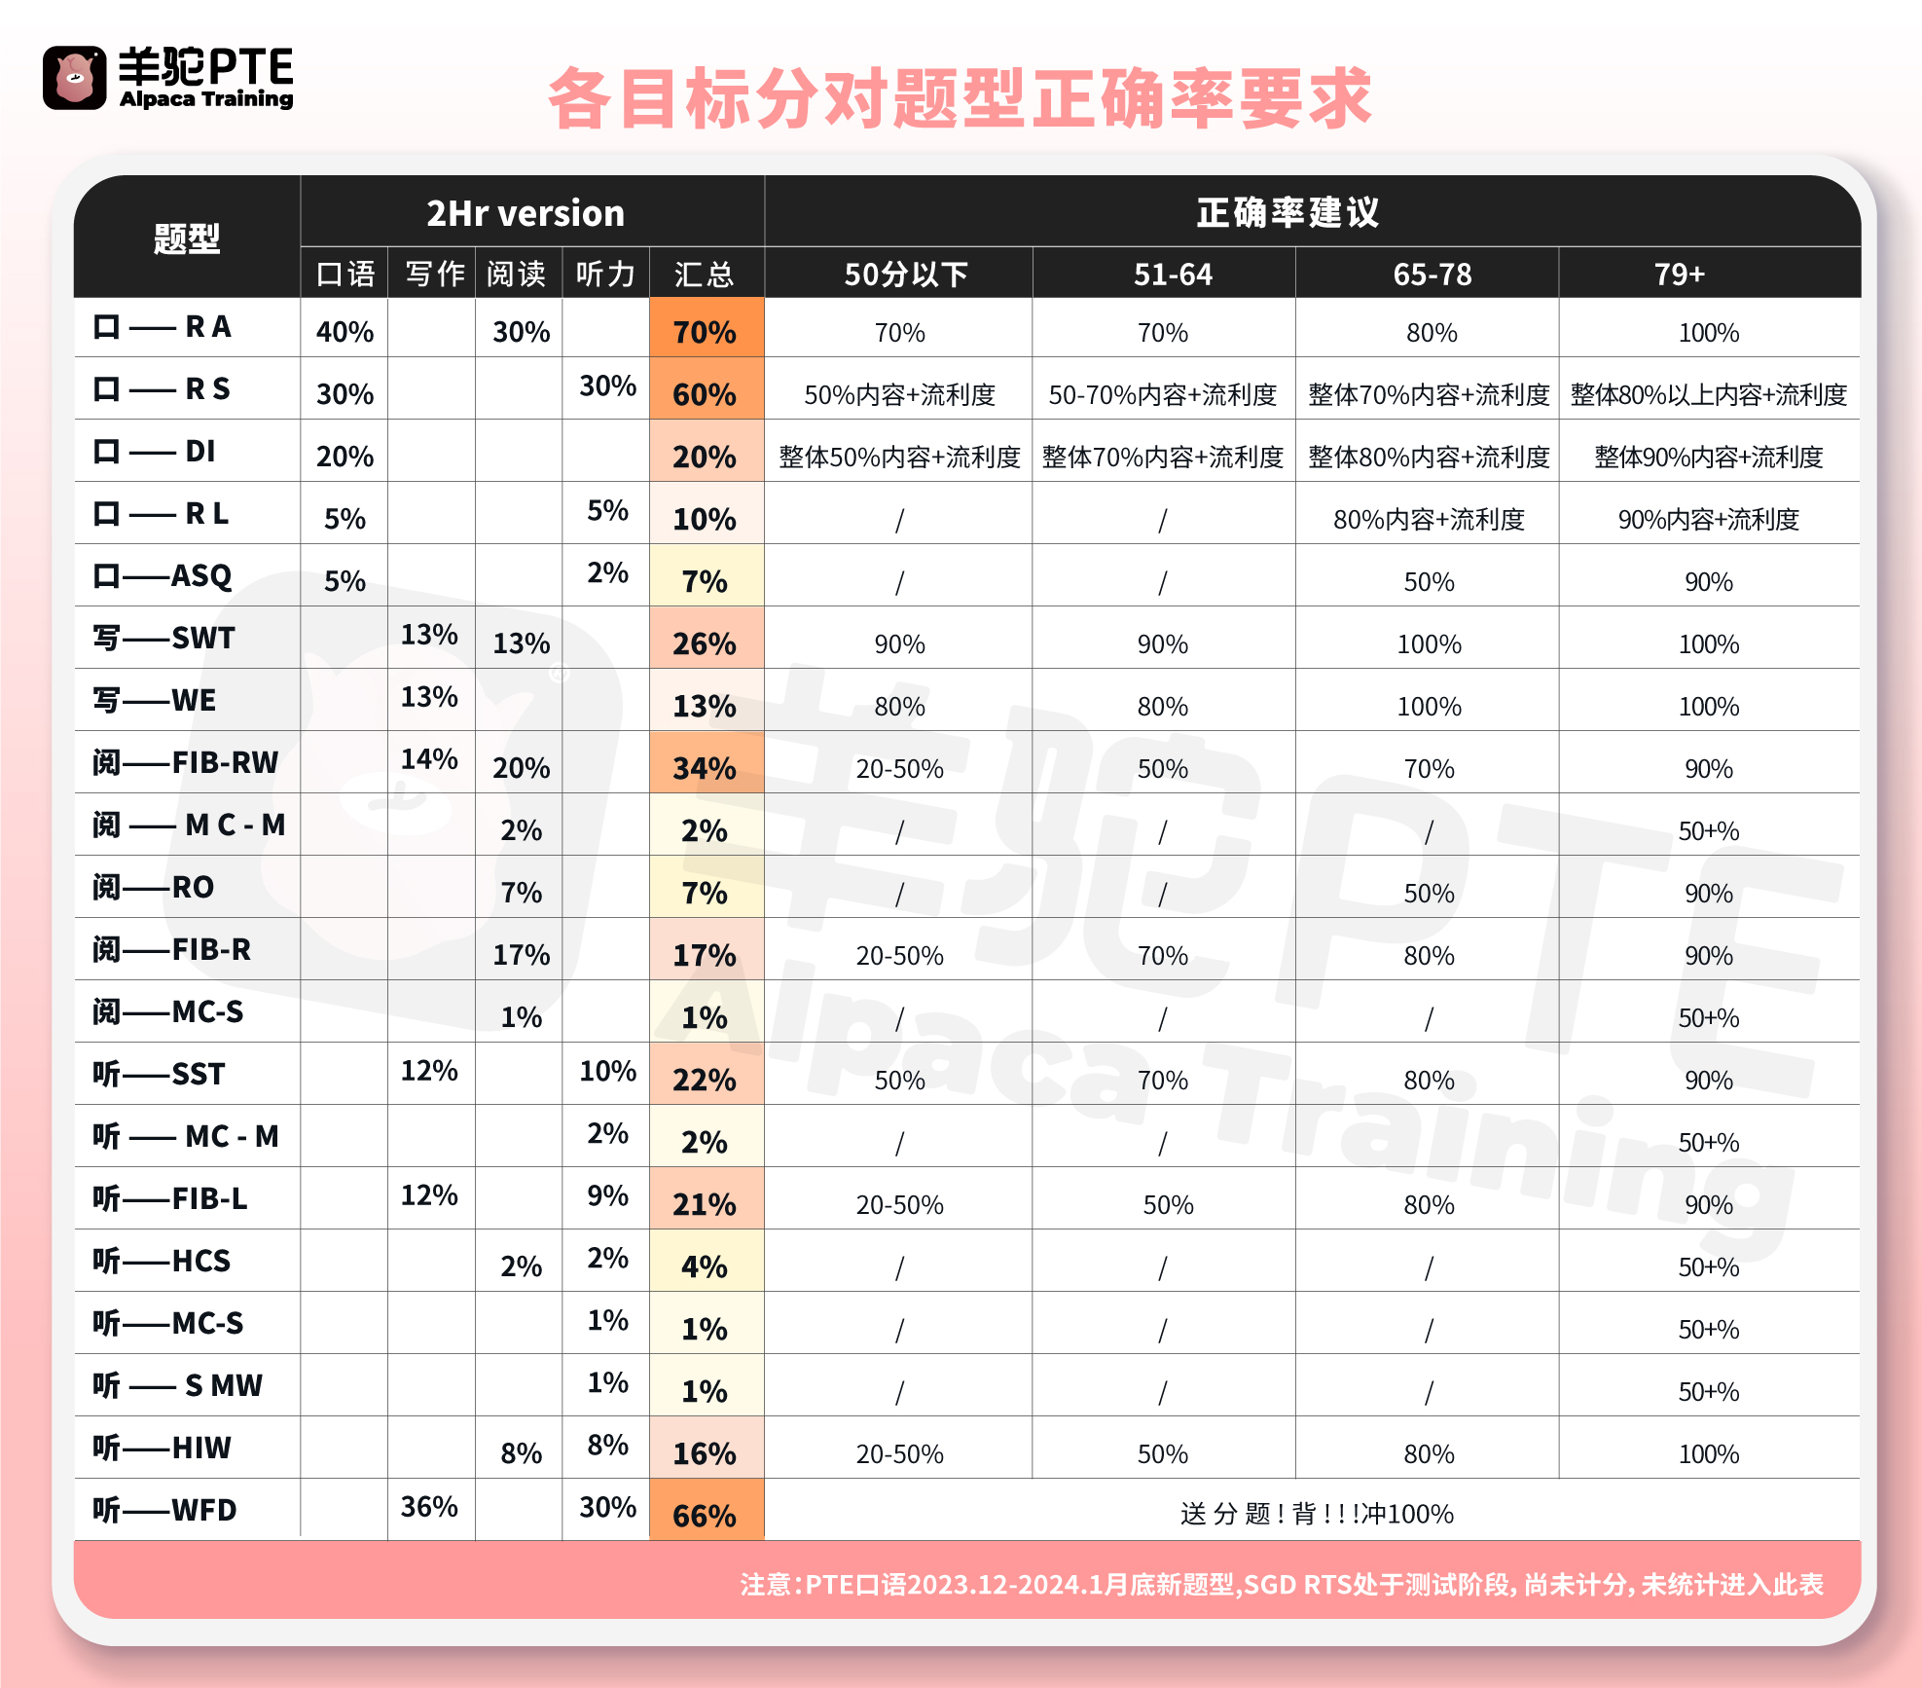
1900-01-02 | RS |  | 273 | 0 | 273
1900-01-03 | DI |  | 187 | 0 | 187
1900-01-04 | RL |  | 96 | 0 | 96
1900-01-05 | ASQ |  | 226 | 0 | 226
1900-01-06 | SWT |  | 77 | 0 | 77
1900-01-07 | WE |  | 53 | 0 | 53
1900-01-08 | RFIB |  | 190 | 0 | 190
1900-01-09 | FIBW |  | 223 | 0 | 223
1900-01-10 | RO |  | 156 | 0 | 156
1900-01-11 | SST |  | 87 | 0 | 87 | 3遍+
1900-01-12 | WFD |  | 334 | 0 | 334 | 3遍+

 | 年 | 月

